Hoja3
Consumo | Horas
860 | 24 | 20640
4800 | 0.5 | 2400
400 | 1 | 400
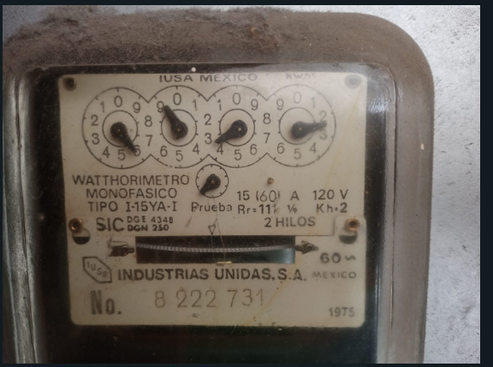
1200 | 0.75 | 900
 |  | 24340
 |  | 24.34 | 219.06
 |  |  | 2.19

Hoja4
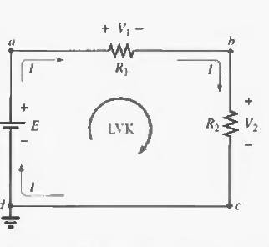

Hoja5
